Sheet1
Book | CallCard | CallCardInformation | ReturnCard | Reader | Staff
idBook: String | idCallCard: String | callCard: CallCard | callCard: CallCard | idReader: String | idStaff: int
nameBook: String | reader: Reader | book: Book | book: Book | nameReader: String | nameStaff: String
author: String | staff: Staff | returnDeadline: Date | staff: Staff | address: String | addressStaff: String
publishingCompany: String | bookLoanDay: Date | CallCardInformation() | returnDate: Date | email: String | emailStaff: String
Category: String | CallCard() | CallCardInformation(full) | RetturnCard() | phoneNumber: String | phoneNumberStaff: String
publishingYear: Year | CallCard(full) | getter/setter | ReturnCard(full) | expiry: Date | username: String
reprintTime: int | getter/setter |  | getter/setter | isLock: Boolean | password: String
numberOfBook: int |  |  |  | Reader() | role: String
Book() |  |  |  | Reader(full) | Staff()
Book(full) |  |  |  | getter/setter | Staff(full)
getter/setter |  |  |  |  | getter/setter

BookManagement extend IManagement | CallCardManagement extend IManagement | CallCardInformationManagement | ReturnCardManagement extend IManagement | ReaderManagement extend IManagement | StaffManagement extend IManagement
listBook: List<Book> | listCallCard: List<CallCard> | listCallCardInfor: List<CallCardInformation> | listReturnCard: List<ReturnCard> | listReader: List<Reader> | listStaff: List<Staff>
Tìm kiếm theo mã sách || Tìm kiếm theo tên || Tìm kiếm theo nhà xuất bản || Tìm kiếm theo tác giả: Books | Tìm kiếm theo phiếu hàng: Phiếu mượn | Thêm sách vào phiếu mượn: void |  | Tự động chuyển đổi trạng thái khi quá hạn(String id, Reader reader) | currentUser: Staff
 |  | Xóa sách khỏi phiếu mượn:void |  |  | Tìm kiếm theo mã nhân viên || Tìm kiếm theo tên nhân viên: nhân viên
 |  | Hiển thị danh sách sách trong phiếu mượn: void
 |  |  |  | Tìm kiếm theo mã độc giả || Tìm kiếm theo tên độc giả: độc giả
 |  |  |  |  | Đăng nhập

IManagement <T t>
add(T t): void
delete(T t): void
edit(T t, T t): void
findIndexById: void

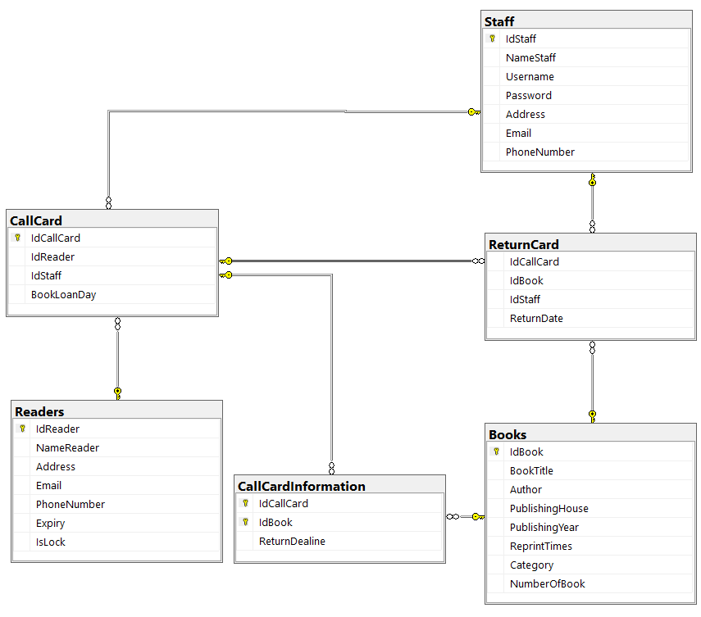
 |  |  |  | FileStaffCSV | FileReaderCSV

 |  |  |  | Đọc File | Đọc File
 |  |  |  | Ghi File | Ghi File

 |  |  |  | FileBookCSV | FileReturnCardCSV

 |  |  |  | Đọc File | Đọc File
 |  |  |  | Ghi File | Ghi File

 |  |  |  | FileCallCardCSV | FileCallCardInformation

 |  |  |  | Đọc File | Đọc File
 |  |  |  | Ghi File | Ghi File

